BDI
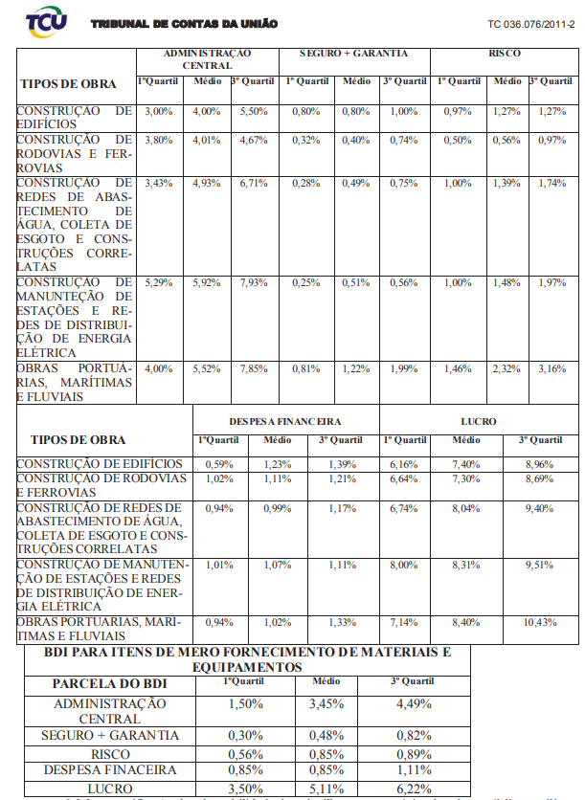
COMPOSIÇÃO DE BDI E BASE DE PREÇOS |  |  | CUSTO DIRETO: | R$ 344,407.41
COMPOSIÇÃO DO BDI PARA MODALIDADE A PREÇO UNITÁRIO
BASE DE CÁLCULO: Acórdão nº 2.622/2013 - TCU Plenário (TC 036.076/2011-2) FÓRMULA: Onde: BDI = LDI: bonificações e despesas indiretas (BDI) ou lucros e despesas indretas (LDI) AC: Taxa de rateio da administração central S: Taxa representativa de seguros R: Riscos e imprevistos G: Taxa que representa o ônus das garantias exigidas em edital DF: Taxa representativa das despesas financeiras L: Remuneração bruta do construtor I: Taxa representativa dos tributos CP: Tributos (COFINS e PIS) ISS: Tributos (ISS, variável de acordo com o município) CPRB: Tributos (Contribuição Previdenciária sobre a Receita Bruta) |  |  | 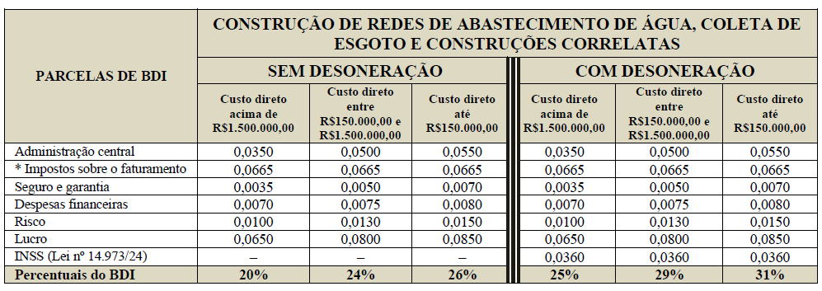 |  | 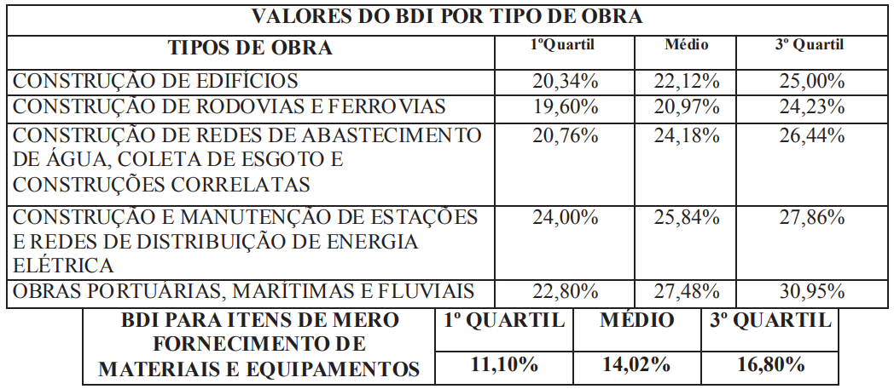 | 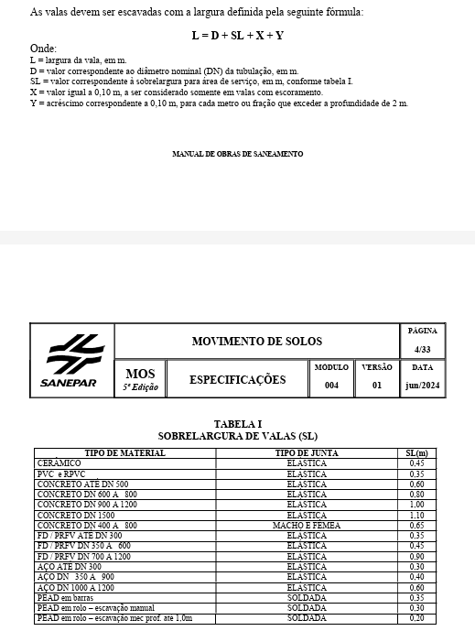
 |  |  |  |  |  |  | Largura Vala | 0.5
COMPOSIÇÃO DO BDI 1 - OBRAS E SERVIÇOS |  |  |  |  |  |  | Diâmetro | 0.15
CONSTRUÇÃO DE REDES DE ABASTECIMENTO DE ÁGUA, COLETA DE ESGOTO E CONSTRUÇÕES CORRELATAS |  |  |  |  |  |  | SL | 0.35
SIGLA | DISCRIMINAÇÃO DAS PARCELAS | BDI - SEM DESONERAÇÃO |  |  |  |  | X
AC | Administração Central | 5.00% |  |  |  |  | Y | 0
SG | Seguro e Garantia | 0.50%
R | Risco | 1.30%
DF | Despesas Financeiras | 0.75%
L | Lucro | 8.00%
I | COFINS | 3.00%
 | PIS | 0.65%
 | ISS | 3.00% | ISS
 | CRPB ( 0% ou 3,6% - Desoneração) | 0.00%
TOTAL BDI 1 - OBRAS E SERVIÇOS |  | 24.49%

C0MPOSIÇÃO DO BDI 2 - FORNECIMENTO DE MATERIAIS E EQUIPAMENTOS
CONSTRUÇÃO DE REDES DE ABASTECIMENTO DE ÁGUA, COLETA DE ESGOTO E CONSTRUÇÕES CORRELATAS
SIGLA | DISCRIMINAÇÃO DAS PARCELAS | BDI - SEM DESONERAÇÃO
AC | Administração Central | 2.50%
SG | Seguro e Garantia | 0.50%
R | Risco | 0.80%
DF | Despesas Financeiras | 0.85%
L | Lucro | 4.00%
I | COFINS | 3.00%
 | PIS | 0.65%
 | ISS | 0.00%
 | CRPB ( 0% ou 3,6% - Desoneração) | 0.00%
TOTAL BDI 2 - FORNECIMENTO DE MATERIAIS E EQUIPAMENTOS |  | 12.99%

NOTA: 1) Alíquotas do PIS e COFINS definidas pelo Decreto nº 4.524/2002. 2) Alíquota do Imposto Sobre Serviço (ISS) definida pela da Lei Municipal nº 691/1984 alterada pela Lei 1.513 de 27/12/1989 - Art. 1°. 3) Alíquota da Contribuição Previdenciária sobre Receita Bruta (CPRB) definida pela Lei 13.161/2015. Aplicado apenas a desoneração. 4) Parâmetros de cálculo do BDI, estão conforme limites do Acórdão nº 2.622/2014 - TCU Plenário (TC 036.076/2011-2)

